Sheet1
Index | Analog | Smiles | Num Rings | Num Rotatable Bonds | Num Lipinski HB Donor | Num Lipinski HB Acceptor | Mol Wt | LogP | Topological Polar SA | Synthetic Accessibility | Plasma Protein Binding 75%+ | Blood Brain Barrier | Human Intestinal Absorption | Caco-2 Permeability (logPapp) | BCRP Inhibitor | OCT2 inhibitor | Pgp Inhibitors | Block Bile Salt Export Pump | Inhibitors of Cytochrome P450 1A2 | Inhibitors of Cytochrome P450 2C19 | Inhibitors/Substrates of Cytochrome P450 2C9 | Inhibitors/Substrates of Cytochrome P450 3A4 | Activators of Cytochrome P450 3A4 | Inhibitors/Substrates of Cytochrome P450 2D6 | Substrates of Cytochrome P450 2C19 | Activators of Cytochrome P450 2A9 | Acute Oral Toxicity (Mouse, LD50 < 300mg/kg) | Acute Oral Toxicity (Mouse, LD50 < 50mg/kg) | Acute Oral Toxicity (Mouse, LD50 < 5mg/kg) | Acute Oral Toxicity (Rat, LD50 < 300mg/kg) | Acute Oral Toxicity (Rat, LD50 < 50mg/kg) | Acute Oral Toxicity (Rat, LD50 < 5mg/kg) | Activator Alzheimer's amyloid precursor | myocardial damage | Mutagenicity | Induce Phospholipidosis | Carcinogenic Potency (Salmonella Mutagenicity) | Carcinogenic Potency (Mouse) | Cytotoxicity in HEK293 cells - 32 hour | Cytotoxicity in HepG2 cells - 32 hour | Induce genotoxicity in human embryonic kidney cells | Activators of the human pregnane X receptor (PXR) signaling pathway | Differential cytotoxicity (isogenic chicken DT40 cell lines) | Drug Induced Liver Injury | Eye Corrosion | Eye Irritation | Fish Tox (high risk) | hERG Blockers | Mitochondrial Toxicity | Skin Sensitization
000 | 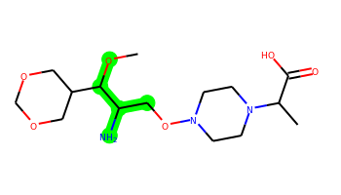 | COC(C(N)CON1CCN(C(C)C(=O)O)CC1)C1COCOC1 | 2 | 8 | 3 | 9 | 347.206 | -1.028 | 106.72 | 4.294 | No | No | No | -5.075 | No | No | No | No | No | No | No | No | No | No | No | No | No | No | No | No | No | No | No | No | No | No | No | No | No | No | No | No | No | No | No | No | No | No | No | No
001 | 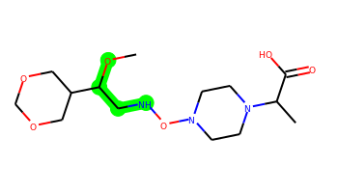 | COC(CNON1CCN(C(C)C(=O)O)CC1)C1COCOC1 | 2 | 8 | 2 | 9 | 333.19 | -0.851 | 92.73 | 4.188 | No | No | No | -4.909 | No | No | No | No | No | No | No | No | No | No | No | No | No | No | No | No | No | No | No | No | No | No | No | No | No | No | No | Yes | No | No | No | No | No | No | No | No
002 |  | COC(C=CON1CCN(C(C)C(=O)O)CC1)C1COCOC1 | 2 | 7 | 1 | 8 | 330.179 | 0.158 | 80.7 | 4.232 | No | No | No | -4.854 | No | No | No | No | No | No | No | No | No | No | No | No | No | No | No | No | No | No | No | No | No | No | No | No | No | No | No | Yes | No | No | No | No | No | No | No | No
003 | 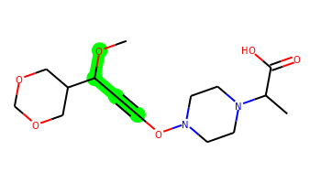 | COC(C#CON1CCN(C(C)C(=O)O)CC1)C1COCOC1 | 2 | 5 | 1 | 8 | 328.163 | -0.395 | 80.7 | 4.36 | No | No | No | -5.016 | No | No | No | No | No | No | No | No | No | No | No | No | No | No | No | No | No | No | No | No | No | No | No | No | No | No | No | Yes | No | No | No | No | No | No | No | No
004 | 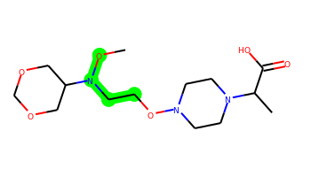 | CON(CCON1CCN(C(C)C(=O)O)CC1)C1COCOC1 | 2 | 8 | 1 | 9 | 333.19 | -0.755 | 83.94 | 3.871 | No | No | No | -4.856 | No | No | No | No | No | No | No | No | No | No | No | No | No | No | No | No | No | No | No | No | No | No | No | No | No | No | No | Yes | No | No | No | No | No | No | No | No
005 |  | CON(N=NON1CCN(C(C)C(=O)O)CC1)C1COCOC1 | 2 | 7 | 1 | 11 | 333.165 | -0.473 | 108.66 | 4.304 | No | No | No | -5.018 | No | No | No | No | No | No | No | No | No | No | No | No | No | No | No | No | No | No | No | No | No | No | No | No | No | No | No | Yes | No | Yes | No | No | No | No | No | No
006 |  | COC(CCON1CCN(C(C)C(=O)O)CC1)C1COCOC1 | 2 | 8 | 1 | 8 | 332.195 | 0.034 | 80.7 | 3.978 | No | No | No | -4.868 | No | No | No | No | No | No | No | No | No | No | No | No | No | No | No | No | No | No | No | No | No | No | No | No | No | No | No | Yes | No | No | No | No | No | No | No | No
007 |  | CON(C=CON1CCN(C(C)C(=O)O)CC1)C1COCOC1 | 2 | 7 | 1 | 9 | 331.174 | -0.284 | 83.94 | 4.143 | No | No | No | -4.932 | No | No | No | No | No | No | No | No | No | No | No | No | No | No | No | No | No | No | No | No | No | No | No | No | No | No | No | Yes | No | No | No | No | No | No | No | No
008 | 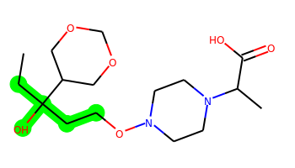 | CCC(O)(CCON1CCN(C(C)C(=O)O)CC1)C1COCOC1 | 2 | 8 | 2 | 8 | 346.21 | 0.16 | 91.7 | 4.137 | No | No | No | -5.045 | No | No | No | No | No | No | No | No | No | No | No | No | No | No | No | No | No | No | No | No | No | No | No | No | No | No | No | Yes | No | No | No | No | No | No | No | No
009 | 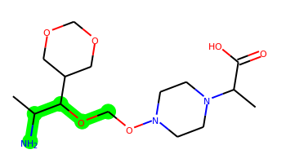 | CC(N)C(OCON1CCN(C(C)C(=O)O)CC1)C1COCOC1 | 2 | 8 | 3 | 9 | 347.206 | -0.681 | 106.72 | 4.315 | No | No | No | -5.097 | No | No | No | No | No | No | No | No | No | No | No | No | No | Yes | No | No | No | No | No | No | No | No | No | No | No | No | No | No | No | No | No | No | No | No | No | No
010 | 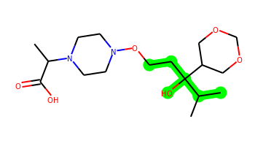 | CC(C(=O)O)N1CCN(OCCC(O)(C(C)C)C2COCOC2)CC1 | 2 | 8 | 2 | 8 | 360.226 | 0.406 | 91.7 | 4.158 | No | No | No | -5.071 | No | No | No | No | No | No | No | No | No | No | No | No | No | No | No | No | No | No | No | No | No | No | No | No | No | No | No | Yes | No | No | No | No | No | No | No | No
011 | 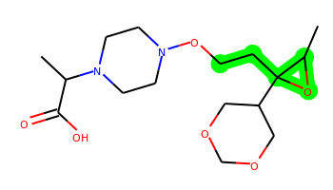 | CC(C(=O)O)N1CCN(OCCC2(C3COCOC3)OC2C)CC1 | 3 | 7 | 1 | 8 | 344.195 | 0.177 | 84 | 4.365 | No | No | No | -4.863 | No | No | No | No | No | No | No | No | No | No | No | No | No | No | Yes | No | No | No | No | No | No | No | No | No | No | No | No | Yes | No | No | No | No | No | No | No | No
012 | 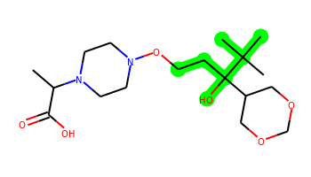 | CC(C(=O)O)N1CCN(OCCC(O)(C2COCOC2)C(C)(C)C)CC1 | 2 | 7 | 2 | 8 | 374.242 | 0.797 | 91.7 | 4.209 | No | No | No | -5.085 | No | No | No | No | No | No | No | No | No | No | No | No | No | Yes | No | No | No | No | No | No | No | No | No | No | No | No | No | Yes | No | No | No | No | No | No | No | No
013 | 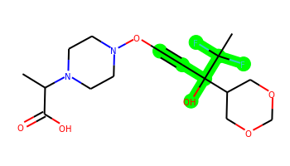 | CC(C(=O)O)N1CCN(OC#CC(O)(C2COCOC2)C(C)(F)F)CC1 | 2 | 5 | 2 | 8 | 378.16 | -0.024 | 91.7 | 4.521 | No | No | No | -4.899 | No | No | No | No | No | No | No | No | No | No | No | No | No | No | No | No | No | No | No | No | No | No | No | No | No | No | No | Yes | No | No | No | No | No | No | No | No
014 | 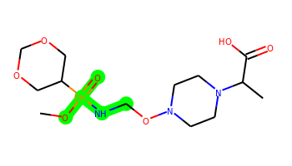 | CO[PH](=O)(NCON1CCN(C(C)C(=O)O)CC1)C1COCOC1 | 2 | 8 | 2 | 10 | 368.159 | -0.499 | 109.8 | 4.633 | No | Yes | Yes | -4.554 | No | No | No | No | No | Yes | No | No | No | No | No | No | Yes | Yes | No | Yes | Yes | Yes | No | Yes | No | No | No | No | Yes | Yes | Yes | No | Yes | Yes | Yes | Yes | No | No | No | No
015 | 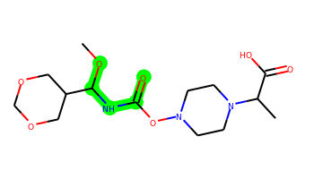 | COC(NC(=O)ON1CCN(C(C)C(=O)O)CC1)C1COCOC1 | 2 | 6 | 2 | 10 | 347.169 | -0.689 | 109.8 | 3.996 | No | No | No | -5.073 | No | No | No | No | No | No | No | No | No | No | No | No | No | Yes | No | No | No | No | No | No | No | No | No | No | No | No | No | No | No | No | No | No | No | No | No | No
016 | 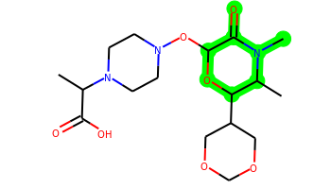 | CC(C(=O)O)N1CCN(OC2OC(C3COCOC3)C(C)N(C)C2=O)CC1 | 3 | 5 | 1 | 10 | 387.201 | -0.799 | 101.01 | 4.672 | No | No | No | -5.136 | No | No | No | No | No | No | No | No | No | No | No | No | No | Yes | No | No | No | No | No | No | No | No | No | No | No | No | No | Yes | No | Yes | No | No | No | No | No | No
017 | 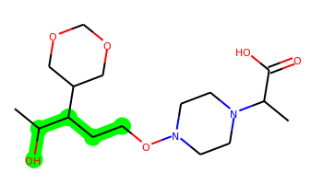 | CC(O)C(CCON1CCN(C(C)C(=O)O)CC1)C1COCOC1 | 2 | 8 | 2 | 8 | 346.21 | 0.016 | 91.7 | 4.208 | No | No | No | -5.028 | No | No | No | No | No | No | No | No | No | No | No | No | No | No | No | No | Yes | No | No | No | No | No | No | No | No | No | No | Yes | No | No | No | No | No | No | No | No
018 |  | CC(O)=C(CCON1CCN(C(C)C(=O)O)CC1)C1COCOC1 | 2 | 7 | 2 | 8 | 344.195 | 0.851 | 91.7 | 3.853 | No | No | No | -4.979 | No | No | No | No | No | No | No | No | No | No | No | No | No | No | No | No | No | No | No | No | No | No | No | No | No | No | No | Yes | No | No | No | No | No | No | No | No
019 |  | CC(O)C(=CCON1CCN(C(C)C(=O)O)CC1)C1COCOC1 | 2 | 7 | 2 | 8 | 344.195 | -0.064 | 91.7 | 4.201 | No | No | No | -5.002 | No | No | No | No | No | No | No | No | No | No | No | No | No | No | No | No | No | No | No | No | No | No | No | No | No | No | No | Yes | No | No | No | No | No | No | No | No
020 | 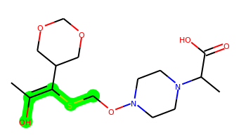 | CC(O)=C(SCON1CCN(C(C)C(=O)O)CC1)C1COCOC1 | 2 | 7 | 2 | 8 | 362.151 | 1.109 | 91.7 | 4.047 | No | No | No | -5.053 | No | No | No | No | No | No | No | No | No | No | No | No | No | No | No | No | No | No | No | No | No | No | No | No | No | No | No | Yes | No | No | No | No | No | No | No | No
021 |  | CC(O)=C(C=NON1CCN(C(C)C(=O)O)CC1)C1COCOC1 | 2 | 6 | 2 | 9 | 343.174 | 0.447 | 104.06 | 4.158 | No | No | No | -4.976 | No | No | No | No | No | No | No | No | No | No | No | No | No | No | No | No | No | No | No | No | No | No | No | No | No | No | No | Yes | No | No | No | No | No | No | No | No
022 | 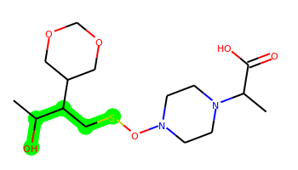 | CC(O)C(CSON1CCN(C(C)C(=O)O)CC1)C1COCOC1 | 2 | 8 | 2 | 8 | 364.167 | 0.274 | 91.7 | 4.493 | No | No | No | -4.903 | No | No | No | No | No | No | No | No | No | No | No | No | No | No | No | No | No | No | No | No | No | No | No | No | No | No | No | Yes | No | No | No | No | No | No | No | No
023 | 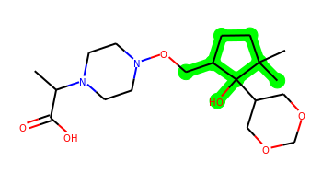 | CC(C(=O)O)N1CCN(OCC2CCC(C)(C)C2(O)C2COCOC2)CC1 | 3 | 6 | 2 | 8 | 386.242 | 0.797 | 91.7 | 4.463 | No | No | No | -5.072 | No | No | No | Yes | No | No | No | No | No | No | No | No | Yes | Yes | No | No | No | No | No | No | No | Yes | No | No | No | No | No | Yes | No | No | No | No | No | No | No | No
024 |  | COC(=NOON1CCN(C(C)C(=O)O)CC1)C1COCOC1 | 2 | 6 | 1 | 10 | 333.154 | -0.479 | 102.29 | 4.083 | No | No | No | -5.008 | No | No | No | No | No | No | No | No | No | No | No | No | No | Yes | No | No | No | No | No | No | No | No | No | No | No | No | No | Yes | No | No | No | No | No | No | No | No
025 |  | COC(COON1CCN(C(C)C(=O)O)CC1)C1COCOC1 | 2 | 8 | 1 | 9 | 334.174 | -0.424 | 89.93 | 4.197 | No | No | No | -5.027 | No | No | No | No | No | No | No | No | No | No | No | No | No | No | No | No | No | No | No | No | No | No | No | No | No | No | No | Yes | No | No | No | No | No | No | No | No
026 | 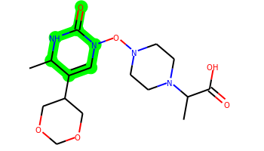 | CC1NC(=O)N(ON2CCN(C(C)C(=O)O)CC2)C=C1C1COCOC1 | 3 | 5 | 2 | 10 | 370.185 | -0.158 | 103.81 | 4.44 | No | No | No | -5.078 | No | No | No | No | No | No | No | No | No | No | No | No | No | Yes | No | No | No | No | No | No | No | No | No | No | No | No | No | Yes | No | Yes | No | No | No | No | No | No
027 | 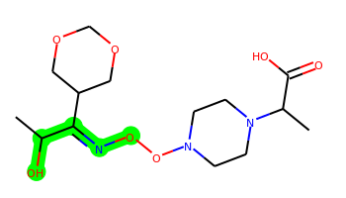 | CC(O)C(=NOON1CCN(C(C)C(=O)O)CC1)C1COCOC1 | 2 | 7 | 2 | 10 | 347.169 | -0.702 | 113.29 | 4.368 | No | No | No | -5.012 | No | No | No | No | No | No | No | No | No | No | No | No | No | No | No | No | No | No | No | No | No | No | No | No | No | No | No | Yes | No | No | No | No | No | No | No | No
028 | 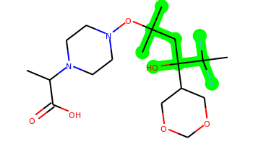 | CC(C(=O)O)N1CCN(OC(C)(C)CC(O)(C2COCOC2)C(C)(F)F)CC1 | 2 | 8 | 2 | 8 | 410.223 | 1.184 | 91.7 | 4.343 | No | No | No | -4.862 | No | No | No | No | No | No | No | No | No | No | No | No | No | Yes | No | Yes | No | No | No | No | No | No | No | No | No | No | No | Yes | No | No | No | No | No | No | No | No
029 | 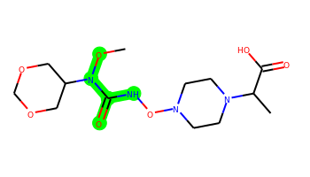 | CON(C(=O)NON1CCN(C(C)C(=O)O)CC1)C1COCOC1 | 2 | 6 | 2 | 11 | 348.164 | -1.13 | 113.04 | 4.004 | No | No | No | -5.045 | No | No | No | No | No | No | No | No | No | No | No | No | No | Yes | No | No | No | No | No | No | No | No | No | No | No | No | No | Yes | No | Yes | No | No | No | No | No | No
030 |  | COC(C(=O)NON1CCN(C(C)C(=O)O)CC1)C1COCOC1 | 2 | 7 | 2 | 10 | 347.169 | -1.325 | 109.8 | 4.134 | No | No | No | -5.153 | No | No | No | No | No | No | No | No | No | No | No | No | No | No | No | No | No | No | No | No | No | No | No | No | No | No | No | No | No | Yes | No | No | No | No | No | No
031 | 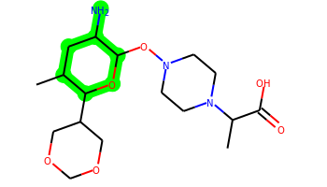 | CC1CC(N)C(ON2CCN(C(C)C(=O)O)CC2)OC1C1COCOC1 | 3 | 5 | 3 | 9 | 373.221 | -0.292 | 106.72 | 4.668 | No | No | No | -5.234 | No | No | No | No | No | No | No | No | No | No | No | No | No | Yes | No | No | No | No | No | No | No | No | No | No | No | No | No | Yes | No | No | No | No | No | No | No | No
032 | 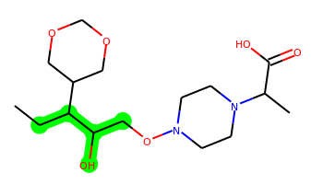 | CCC(C(O)CON1CCN(C(C)C(=O)O)CC1)C1COCOC1 | 2 | 8 | 2 | 8 | 346.21 | 0.016 | 91.7 | 4.265 | No | No | No | -5.026 | No | No | No | No | No | No | No | No | No | No | No | No | No | No | No | No | No | No | No | No | No | No | No | No | No | No | No | Yes | No | No | No | No | No | No | No | No
033 | 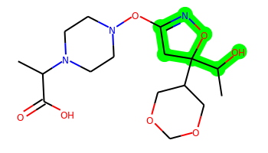 | CC(C(=O)O)N1CCN(OC2=NOC(C(C)O)(C3COCOC3)C2)CC1 | 3 | 5 | 2 | 10 | 373.185 | -0.517 | 113.29 | 4.644 | No | No | No | -5.119 | No | No | No | No | No | No | No | No | No | No | No | No | No | Yes | Yes | No | No | No | No | No | No | No | No | No | No | No | No | Yes | No | No | No | No | No | No | No | No
034 | 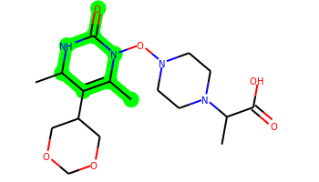 | CC1=C(C2COCOC2)C(C)NC(=O)N1ON1CCN(C(C)C(=O)O)CC1 | 3 | 5 | 2 | 10 | 384.201 | 0.232 | 103.81 | 4.367 | No | No | No | -5.099 | No | No | No | No | No | No | No | No | No | No | No | No | No | Yes | Yes | No | No | No | No | No | No | No | No | No | No | No | No | Yes | No | Yes | No | No | No | No | No | No
035 | 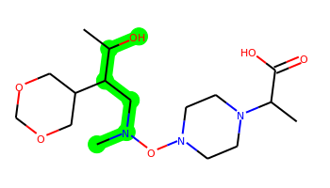 | CC(O)C(CN(C)ON1CCN(C(C)C(=O)O)CC1)C1COCOC1 | 2 | 8 | 2 | 9 | 361.221 | -0.527 | 94.94 | 4.468 | No | No | No | -5.079 | No | No | No | No | No | No | No | No | No | No | No | No | No | No | No | No | No | No | No | No | No | No | No | No | No | No | No | Yes | No | No | No | No | No | No | No | No
036 | 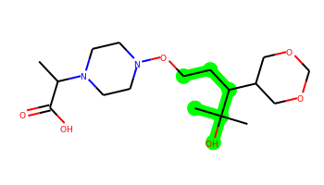 | CC(C(=O)O)N1CCN(OCCC(C2COCOC2)C(C)(C)O)CC1 | 2 | 8 | 2 | 8 | 360.226 | 0.406 | 91.7 | 4.111 | No | No | No | -5.056 | No | No | No | No | No | No | No | No | No | No | No | No | No | No | No | No | No | No | No | No | No | No | No | No | No | No | No | Yes | No | No | No | No | No | No | No | No
037 | 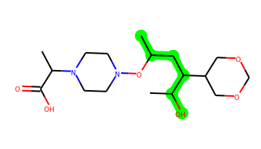 | CC(CC(C(C)O)C1COCOC1)ON1CCN(C(C)C(=O)O)CC1 | 2 | 8 | 2 | 8 | 360.226 | 0.405 | 91.7 | 4.453 | No | No | No | -5.049 | No | No | No | No | No | No | No | No | No | No | No | No | No | Yes | No | No | No | No | No | No | No | No | No | No | No | No | No | Yes | No | No | No | No | No | No | No | No
038 | 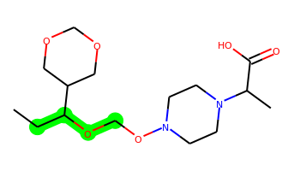 | CCC(OCON1CCN(C(C)C(=O)O)CC1)C1COCOC1 | 2 | 8 | 1 | 8 | 332.195 | 0.382 | 80.7 | 3.988 | No | No | No | -4.854 | No | No | No | No | No | No | No | No | No | No | No | No | No | No | No | No | No | No | No | No | No | No | No | No | No | No | No | Yes | No | No | No | No | No | No | No | No
039 | 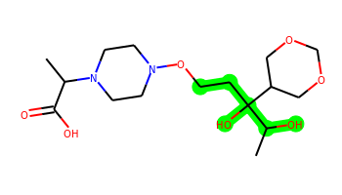 | CC(C(=O)O)N1CCN(OCCC(O)(C(C)O)C2COCOC2)CC1 | 2 | 8 | 3 | 9 | 362.205 | -0.869 | 111.93 | 4.393 | No | No | No | -5.808 | No | No | No | No | No | No | No | No | No | No | No | No | No | Yes | No | No | No | No | No | No | No | No | No | No | No | No | No | Yes | No | No | No | No | No | No | No | No
040 | 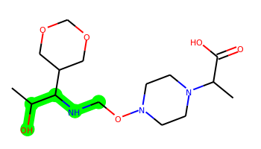 | CC(O)C(NCON1CCN(C(C)C(=O)O)CC1)C1COCOC1 | 2 | 8 | 3 | 9 | 347.206 | -1.074 | 103.73 | 4.31 | No | No | No | -5.785 | No | No | No | No | No | No | No | No | No | No | No | No | No | No | No | No | No | No | No | No | No | No | No | No | No | No | No | Yes | No | No | No | No | No | No | No | No
041 | 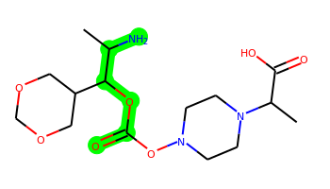 | CC(N)C(OC(=O)ON1CCN(C(C)C(=O)O)CC1)C1COCOC1 | 2 | 6 | 3 | 10 | 361.185 | -0.518 | 123.79 | 4.196 | No | No | No | -4.99 | No | No | No | No | No | No | No | No | No | No | No | No | No | Yes | No | No | No | No | No | No | No | No | No | No | No | No | No | Yes | No | No | No | No | No | No | No | No
042 | 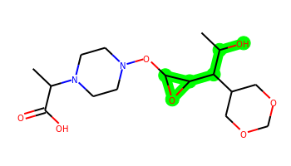 | CC(O)C(C1COCOC1)C1OC1ON1CCN(C(C)C(=O)O)CC1 | 3 | 7 | 2 | 9 | 360.19 | -0.649 | 104.23 | 4.711 | No | No | No | -5.13 | No | No | No | No | No | No | No | No | No | No | No | No | No | No | No | No | No | No | No | No | No | No | No | No | No | No | No | Yes | No | No | No | No | No | No | No | No
043 |  | CC(O)C(OC(=O)ON1CCN(C(C)C(=O)O)CC1)C1COCOC1 | 2 | 6 | 2 | 10 | 362.169 | -0.485 | 118 | 4.175 | No | No | No | -5.004 | No | No | No | No | No | No | No | No | No | No | No | No | No | Yes | No | No | No | No | No | No | No | No | No | No | No | No | No | Yes | No | No | No | No | No | No | No | No
044 | 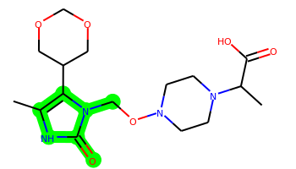 | Cc1[nH]c(=O)n(CON2CCN(C(C)C(=O)O)CC2)c1C1COCOC1 | 3 | 6 | 2 | 10 | 370.185 | -0.447 | 109.26 | 3.903 | No | No | No | -5.143 | No | No | No | No | No | No | No | No | No | No | No | No | No | Yes | No | No | No | No | No | No | No | No | No | No | No | No | No | Yes | No | Yes | No | No | No | No | No | No
045 | 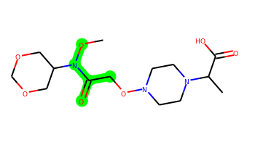 | CON(C(=O)CON1CCN(C(C)C(=O)O)CC1)C1COCOC1 | 2 | 7 | 1 | 10 | 347.169 | -1.228 | 101.01 | 3.828 | No | No | No | -5.077 | No | No | No | No | No | No | No | No | No | No | No | No | No | No | No | No | No | No | No | No | No | No | No | No | No | No | No | Yes | No | Yes | No | No | No | No | No | No
046 | 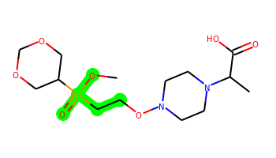 | CO[PH](=O)(CCON1CCN(C(C)C(=O)O)CC1)C1COCOC1 | 2 | 8 | 1 | 9 | 367.163 | 0.038 | 97.77 | 4.566 | No | Yes | Yes | -4.554 | No | No | No | No | No | Yes | No | No | No | No | No | No | Yes | Yes | No | Yes | Yes | No | No | Yes | No | No | No | No | Yes | Yes | Yes | No | Yes | Yes | Yes | Yes | No | No | No | No
047 | 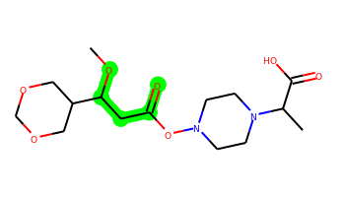 | COC(CC(=O)ON1CCN(C(C)C(=O)O)CC1)C1COCOC1 | 2 | 7 | 1 | 9 | 346.174 | -0.439 | 97.77 | 3.906 | No | No | No | -5.071 | No | No | No | No | No | No | No | No | No | No | No | No | No | No | No | No | No | No | No | No | No | No | No | No | No | No | No | Yes | No | No | No | No | No | No | No | No
048 | 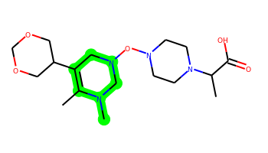 | CC1=C(C2COCOC2)CN(ON2CCN(C(C)C(=O)O)CC2)CN1C | 3 | 5 | 1 | 9 | 370.222 | 0.023 | 77.95 | 4.173 | No | No | No | -5.087 | No | No | No | No | No | No | No | No | No | No | No | No | No | No | Yes | No | No | No | No | No | No | No | No | No | No | No | No | Yes | No | No | No | No | No | No | No | No
049 | 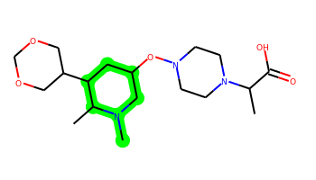 | CC1C(C2COCOC2)CC(ON2CCN(C(C)C(=O)O)CC2)CN1C | 3 | 5 | 1 | 8 | 371.242 | 0.338 | 74.71 | 4.458 | No | No | No | -5.051 | No | No | No | No | No | No | No | No | No | No | No | No | No | No | No | No | No | No | No | No | No | Yes | No | No | No | No | No | Yes | No | No | No | No | No | No | No | No
050 | 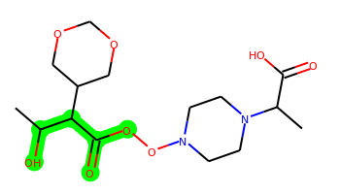 | CC(O)C(C(=O)OON1CCN(C(C)C(=O)O)CC1)C1COCOC1 | 2 | 7 | 2 | 10 | 362.169 | -0.916 | 118 | 4.374 | No | No | No | -5.047 | No | No | No | No | No | No | No | No | No | No | No | No | No | No | No | No | No | No | No | No | No | No | No | No | No | No | No | Yes | No | No | No | No | No | No | No | No
051 | 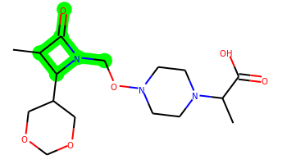 | CC1C(=O)N(CON2CCN(C(C)C(=O)O)CC2)C1C1COCOC1 | 3 | 6 | 1 | 9 | 357.19 | -0.566 | 91.78 | 4.347 | No | No | No | -5.045 | No | No | No | No | No | No | No | No | No | No | No | No | No | Yes | No | No | No | No | No | No | No | No | No | No | No | No | No | Yes | No | Yes | No | No | No | No | No | No
052 | 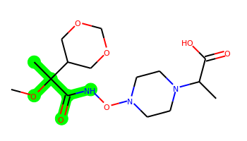 | COC(C)(C(=O)NON1CCN(C(C)C(=O)O)CC1)C1COCOC1 | 2 | 7 | 2 | 10 | 361.185 | -0.934 | 109.8 | 4.295 | No | No | No | -5.162 | No | No | No | No | No | No | No | No | No | No | No | No | No | Yes | No | No | No | No | No | No | No | No | No | No | No | No | No | Yes | No | Yes | No | No | No | No | No | No
053 |  | CC(O)C(CNON1CCN(C(C)C(=O)O)CC1)C1COCOC1 | 2 | 8 | 3 | 9 | 347.206 | -0.869 | 103.73 | 4.409 | No | No | No | -5.779 | No | No | No | No | No | No | No | No | No | No | No | No | No | No | No | No | No | No | No | No | No | No | No | No | No | No | No | No | No | No | No | No | No | No | No | No
054 |  | CC(O)C(C[NH2+]ON1CCN(C(C)C(=O)O)CC1)C1COCOC1 | 2 | 8 | 4 | 9 | 348.213 | -1.895 | 108.31 | 4.762 | No | No | No | -5.756 | No | No | No | No | No | No | No | No | No | No | No | No | No | No | No | No | No | No | No | No | No | No | No | No | No | No | No | No | No | No | No | No | No | No | No | No
055 | 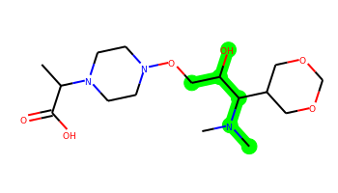 | CC(C(=O)O)N1CCN(OCC(O)C(C2COCOC2)N(C)C)CC1 | 2 | 8 | 2 | 9 | 361.221 | -1.08 | 94.94 | 4.328 | No | No | No | -5.068 | No | No | No | No | No | No | No | No | No | No | No | No | No | No | No | No | No | No | No | No | No | No | No | No | No | No | No | Yes | No | No | No | No | No | No | No | No
056 | 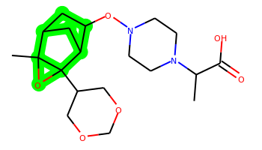 | CC(C(=O)O)N1CCN(OC2CC3CC2C2(C4COCOC4)OC32C)CC1 | 5 | 5 | 1 | 8 | 382.21 | 0.565 | 84 | 5.705 | No | No | No | -5.074 | No | No | No | Yes | No | No | No | No | No | No | No | No | No | Yes | No | Yes | No | No | No | No | No | No | No | No | No | No | No | Yes | No | No | No | No | No | No | No | No
057 | 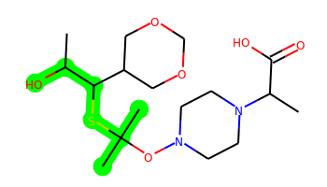 | CC(O)C(SC(C)(C)ON1CCN(C(C)C(=O)O)CC1)C1COCOC1 | 2 | 8 | 2 | 8 | 392.198 | 0.848 | 91.7 | 4.492 | No | No | No | -5.075 | No | No | No | No | No | No | No | No | No | No | No | No | No | Yes | No | No | No | No | No | No | No | No | No | No | No | No | No | Yes | No | No | No | No | No | No | No | No
058 | 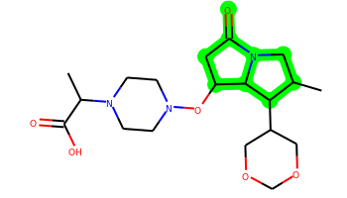 | CC1CN2C(=O)CC(ON3CCN(C(C)C(=O)O)CC3)C2C1C1COCOC1 | 4 | 5 | 1 | 9 | 397.221 | -0.135 | 91.78 | 4.774 | No | No | No | -5.061 | No | No | No | Yes | No | No | No | No | No | No | No | No | No | Yes | Yes | No | No | No | No | No | No | No | No | No | No | No | No | Yes | No | No | No | No | No | No | No | No
059 | 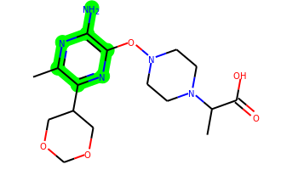 | Cc1nc(N)c(ON2CCN(C(C)C(=O)O)CC2)nc1C1COCOC1 | 3 | 5 | 3 | 10 | 367.186 | -0.16 | 123.27 | 3.873 | No | No | No | -5.1 | No | No | No | No | No | No | No | No | No | No | No | No | No | Yes | No | No | No | No | No | No | No | No | No | No | No | No | No | Yes | No | Yes | No | No | No | No | No | No
060 |  | CC(N)C(C(=O)OON1CCN(C(C)C(=O)O)CC1)C1COCOC1 | 2 | 7 | 3 | 10 | 361.185 | -0.949 | 123.79 | 4.418 | No | No | No | -5.043 | No | No | No | No | No | No | No | No | No | No | No | No | No | No | No | No | No | No | No | No | No | No | No | No | No | No | No | Yes | No | No | No | No | No | No | No | No
061 | 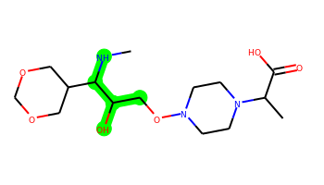 | CNC(C(O)CON1CCN(C(C)C(=O)O)CC1)C1COCOC1 | 2 | 8 | 3 | 9 | 347.206 | -1.422 | 103.73 | 4.31 | No | No | No | -5.793 | No | No | No | No | No | No | No | No | No | No | No | No | No | No | No | No | No | No | No | No | No | No | No | No | No | No | No | Yes | No | No | No | No | No | No | No | No
062 | 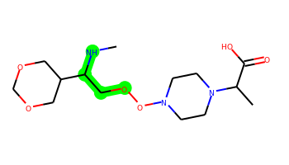 | CNC(COON1CCN(C(C)C(=O)O)CC1)C1COCOC1 | 2 | 8 | 2 | 9 | 333.19 | -0.851 | 92.73 | 4.169 | No | No | No | -4.87 | No | No | No | No | No | No | No | No | No | No | No | No | No | No | No | No | No | No | No | No | No | No | No | No | No | No | No | Yes | No | No | No | No | No | No | No | No
063 |  | CC(=O)C(NCON1CCN(C(C)C(=O)O)CC1)C1COCOC1 | 2 | 8 | 2 | 9 | 345.19 | -0.866 | 100.57 | 4.096 | No | No | No | -5.152 | No | No | No | No | No | No | No | No | No | No | No | No | No | No | No | No | No | No | No | No | No | No | No | No | No | No | No | Yes | No | No | No | No | No | No | No | No
064 | 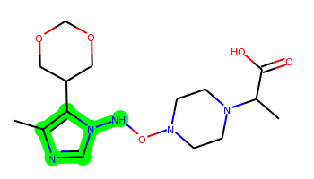 | Cc1ncn(NON2CCN(C(C)C(=O)O)CC2)c1C1COCOC1 | 3 | 6 | 2 | 10 | 355.186 | -0.24 | 101.32 | 4.056 | No | No | No | -5.048 | No | No | No | No | No | No | No | No | No | No | No | No | No | No | No | No | No | No | No | No | No | No | No | No | No | No | No | Yes | No | Yes | No | No | No | No | No | No
065 |  | Cc1ncc(ON2CCN(C(C)C(=O)O)CC2)c(N)c1C1COCOC1 | 3 | 5 | 3 | 9 | 366.19 | 0.445 | 110.38 | 3.785 | No | No | No | -5.121 | No | No | No | No | No | No | No | No | No | No | No | No | No | No | No | No | No | No | No | No | No | No | No | No | No | No | No | Yes | No | Yes | No | No | No | No | No | No
066 |  | CC(O)C(C1COCOC1)N(C)CON1CCN(C(C)C(=O)O)CC1 | 2 | 8 | 2 | 9 | 361.221 | -0.732 | 94.94 | 4.384 | No | No | No | -5.095 | No | No | No | No | No | No | No | No | No | No | No | No | No | No | No | No | No | No | No | No | No | No | No | No | No | No | No | Yes | No | No | No | No | No | No | No | No
067 |  | CC1CC(O)C(ON2CCN(C(C)C(=O)O)CC2)OC1C1COCOC1 | 3 | 5 | 2 | 9 | 374.205 | -0.259 | 100.93 | 4.63 | No | No | No | -5.18 | No | No | No | No | No | No | No | No | No | No | No | No | No | Yes | No | No | No | No | No | No | No | Yes | No | No | No | No | No | Yes | No | No | No | No | No | No | No | No
068 |  | CC1CN2C(=O)CC(C)(ON3CCN(C(C)C(=O)O)CC3)C2C1C1COCOC1 | 4 | 5 | 1 | 9 | 411.237 | 0.255 | 91.78 | 4.86 | Yes | No | No | -5.139 | No | No | No | Yes | No | No | No | No | No | No | No | No | No | Yes | Yes | No | No | No | No | No | No | No | No | No | No | No | No | Yes | No | No | No | No | No | No | No | No
069 |  | C=C(C(=O)ON1CCN(C(C)C(=O)O)CC1)C(C(C)O)C1COCOC1 | 2 | 7 | 2 | 9 | 372.19 | -0.291 | 108.77 | 4.297 | No | No | No | -5.095 | No | No | No | No | No | No | No | No | No | No | No | No | No | No | No | No | No | No | No | No | No | No | No | No | No | No | No | Yes | No | No | No | No | No | No | No | No
070 |  | Cc1nc(S)c(ON2CCN(C(C)C(=O)O)CC2)cc1C1COCOC1 | 3 | 5 | 1 | 8 | 383.151 | 1.151 | 84.36 | 3.867 | No | No | No | -5.072 | No | No | No | No | No | No | No | No | No | No | No | No | No | No | No | No | No | No | No | No | No | No | No | No | No | No | No | Yes | No | Yes | No | No | No | No | No | No
071 |  | Cc1nc(N)c(ON2CCN(C(C)C(=O)O)CC2)c[n+]1C1COCOC1 | 3 | 5 | 3 | 10 | 368.193 | -0.81 | 114.26 | 4.168 | No | No | No | -5.128 | No | No | No | No | No | No | No | No | No | No | No | No | No | No | No | No | No | No | No | No | No | No | No | No | No | No | No | Yes | No | Yes | No | No | No | No | No | No
072 |  | CC1C(=O)N(C(C)ON2CCN(C(C)C(=O)O)CC2)C1C1COCOC1 | 3 | 6 | 1 | 9 | 371.206 | -0.178 | 91.78 | 4.521 | No | No | No | -5.0 | No | No | No | No | No | No | No | No | No | No | No | No | No | Yes | No | No | No | No | No | No | No | No | No | No | No | No | No | Yes | No | Yes | No | No | No | No | No | No
073 |  | Cc1ncc(ON2CCN(C(C)C(=O)O)CC2)c(O)c1C1COCOC1 | 3 | 5 | 2 | 9 | 367.174 | 0.568 | 104.59 | 3.759 | No | No | No | -5.071 | No | No | No | No | No | No | No | No | No | No | No | No | No | No | No | No | No | No | No | No | No | No | No | No | No | No | No | Yes | No | Yes | No | No | No | No | No | No
074 |  | CC1C(=O)CC(ON2CCN(C(C)C(=O)O)CC2)NC1C1COCOC1 | 3 | 5 | 2 | 9 | 371.206 | -0.478 | 100.57 | 4.689 | No | No | No | -5.179 | No | No | No | No | No | No | No | No | No | No | No | No | No | Yes | Yes | Yes | No | No | No | No | No | No | No | No | No | No | No | Yes | No | No | No | No | No | No | No | No
075 |  | CCC(C)(OCON1CCN(C(C)C(=O)O)CC1)C1COCOC1 | 2 | 8 | 1 | 8 | 346.21 | 0.772 | 80.7 | 4.196 | No | No | No | -4.906 | No | No | No | No | No | No | No | No | No | No | No | No | No | No | No | No | No | No | No | No | No | No | No | No | No | No | No | Yes | No | No | No | No | No | No | No | No
076 |  | Cc1nc(S)n(NON2CCN(C(C)C(=O)O)CC2)c1C1COCOC1 | 3 | 6 | 2 | 10 | 387.158 | 0.049 | 101.32 | 4.213 | No | No | No | -5.649 | No | No | No | No | No | No | No | No | No | No | No | No | No | No | No | No | No | No | No | No | No | No | No | No | No | No | No | Yes | No | Yes | No | No | No | No | No | No
077 |  | CC1NC(=O)N2C(ON3CCN(C(C)C(=O)O)CC3)C2C1C1COCOC1 | 4 | 5 | 2 | 10 | 384.201 | -0.633 | 103.58 | 4.87 | No | No | No | -5.115 | No | No | No | No | No | No | No | No | No | No | No | No | No | Yes | Yes | No | No | No | No | No | No | No | No | No | No | No | No | Yes | No | Yes | No | No | No | No | No | No
078 |  | Cc1[nH]nc(OON2CCN(C(C)C(=O)O)CC2)c1C1COCOC1 | 3 | 6 | 2 | 10 | 356.17 | 0.122 | 109.38 | 3.961 | No | No | No | -5.138 | No | No | No | No | No | No | No | No | No | No | No | No | No | No | No | No | No | No | No | No | No | No | No | No | No | No | No | Yes | No | Yes | No | No | No | No | No | No
079 |  | CC1C(N)CC(ON2CCN(C(C)C(=O)O)CC2)OC1C1COCOC1 | 3 | 5 | 3 | 9 | 373.221 | -0.292 | 106.72 | 4.748 | No | No | No | -5.245 | No | No | No | No | No | No | No | No | No | No | No | No | No | Yes | No | No | No | No | No | No | No | No | No | No | No | No | No | Yes | No | No | No | No | No | No | No | No
080 |  | CC(C(=O)O)N1CCN(Oc2cc(N)[n+](C)c(C3COCOC3)n2)CC1 | 3 | 5 | 3 | 10 | 368.193 | -1.039 | 114.26 | 4.209 | No | No | No | -5.122 | No | No | No | No | No | No | No | No | No | No | No | No | No | No | No | No | No | No | No | No | No | No | No | No | No | No | No | Yes | No | Yes | No | No | No | No | No | No
081 |  | CC1C(N)C=C(ON2CCN(C(C)C(=O)O)CC2)OC1C1COCOC1 | 3 | 5 | 3 | 9 | 371.206 | -0.167 | 106.72 | 4.749 | No | No | No | -5.191 | No | No | No | No | No | No | No | No | No | No | No | No | No | No | Yes | No | No | No | No | No | No | No | No | No | No | No | No | Yes | No | No | No | No | No | No | No | No
082 |  | CC1C(O)CN(ON2CCN(C(C)C(=O)O)CC2)CC1C1COCOC1 | 3 | 5 | 2 | 9 | 373.221 | -0.527 | 94.94 | 4.617 | No | No | No | -5.092 | No | No | No | No | No | No | No | No | No | No | No | No | No | Yes | No | No | Yes | No | No | No | No | No | No | No | No | No | No | Yes | No | No | No | No | No | No | No | No
083 |  | CC1C(O)CC(ON2CCN(C(C)C(=O)O)CC2)=CC1C1COCOC1 | 3 | 5 | 2 | 8 | 370.21 | 0.53 | 91.7 | 4.618 | No | No | No | -5.092 | No | No | No | No | No | No | No | No | No | No | No | No | No | Yes | Yes | Yes | No | Yes | No | No | No | No | No | No | No | No | No | Yes | No | No | No | No | No | No | No | No
084 |  | Cc1c(N)cc(ON2CCN(C(C)C(=O)O)CC2)nc1C1COCOC1 | 3 | 5 | 3 | 9 | 366.19 | 0.445 | 110.38 | 3.864 | No | No | No | -5.206 | No | No | No | No | No | No | No | No | No | No | No | No | No | No | No | No | No | No | No | No | No | No | No | No | No | No | No | Yes | No | Yes | No | No | No | No | No | No
085 |  | Cc1ccc(ON2CCN(C(C)C(=O)O)CC2)c(O)c1C1COCOC1 | 3 | 5 | 2 | 8 | 366.179 | 1.173 | 91.7 | 3.569 | No | No | Yes | -5.028 | No | No | No | No | No | No | No | No | No | No | No | No | No | No | No | No | No | No | No | Yes | No | No | No | No | No | No | No | Yes | No | No | No | No | No | No | No | No
086 |  | CC1C=CC(ON2CCN(C(C)C(=O)O)CC2)C(O)C1C1COCOC1 | 3 | 5 | 2 | 8 | 370.21 | 0.181 | 91.7 | 4.734 | No | No | No | -5.061 | No | No | No | No | No | No | No | No | No | No | No | No | No | Yes | No | Yes | No | No | No | No | No | No | No | No | No | No | No | Yes | No | No | No | No | No | No | No | No
087 |  | CC1C(O)C=C(ON2CCN(C(C)C(=O)O)CC2)CC1C1COCOC1 | 3 | 5 | 2 | 8 | 370.21 | 0.53 | 91.7 | 4.644 | No | No | No | -5.055 | No | No | No | No | No | No | No | No | No | No | No | No | No | Yes | Yes | Yes | No | No | No | No | No | No | No | No | No | No | No | Yes | No | No | No | No | No | No | No | No
088 |  | Cc1c(O)cc(ON2CCN(C(C)C(=O)O)CC2)cc1C1COCOC1 | 3 | 5 | 2 | 8 | 366.179 | 1.173 | 91.7 | 3.597 | No | No | Yes | -5.027 | No | No | No | No | No | No | No | No | No | No | No | No | No | No | No | No | No | No | No | No | No | No | No | No | No | No | No | Yes | No | No | No | No | No | No | No | No
089 |  | CNC(C(=O)CON1CCN(C(C)C(=O)O)CC1)C1COCOC1 | 2 | 8 | 2 | 9 | 345.19 | -1.214 | 100.57 | 4.019 | No | No | No | -5.133 | No | No | No | No | No | No | No | No | No | No | No | No | No | No | No | No | No | No | No | No | No | No | No | No | No | No | No | Yes | No | Yes | No | No | No | No | No | No
090 |  | Cc1c(F)cc(ON2CCN(C(C)C(=O)O)CC2)c(O)c1C1COCOC1 | 3 | 5 | 2 | 8 | 384.17 | 1.312 | 91.7 | 3.704 | No | No | Yes | -4.934 | No | No | No | No | No | No | No | No | No | No | No | No | No | No | No | No | No | No | No | Yes | No | No | No | No | No | No | No | Yes | No | Yes | No | No | No | No | No | No
091 |  | CC1=C(C2COCOC2)C(O)C(ON2CCN(C(C)C(=O)O)CC2)CC1=O | 3 | 5 | 2 | 9 | 384.19 | -0.352 | 108.77 | 4.455 | No | No | No | -5.157 | No | No | No | No | No | No | No | No | No | No | No | No | No | Yes | Yes | Yes | No | No | No | No | No | No | No | No | No | No | No | Yes | No | No | No | No | No | No | No | No
092 |  | CC(O)C(C(=O)NON1CCN(C(C)C(=O)O)CC1)C1COCOC1 | 2 | 7 | 3 | 10 | 361.185 | -1.343 | 120.8 | 4.316 | No | No | No | -5.817 | No | No | No | No | No | No | No | No | No | No | No | No | No | No | No | No | No | No | No | No | No | No | No | No | No | No | No | Yes | No | No | No | No | No | No | No | No
093 |  | CC(O)=C(C(=O)NON1CCN(C(C)C(=O)O)CC1)C1COCOC1 | 2 | 6 | 3 | 10 | 359.169 | -0.508 | 120.8 | 3.968 | No | No | No | -5.795 | No | No | No | No | No | No | No | No | No | No | No | No | No | No | No | No | No | No | No | No | No | No | No | No | No | No | No | Yes | No | Yes | No | No | No | No | No | No
094 |  | CC(O)C(NC(=O)ON1CCN(C(C)C(=O)O)CC1)C1COCOC1 | 2 | 6 | 3 | 10 | 361.185 | -0.912 | 120.8 | 4.096 | No | No | No | -5.815 | No | No | No | No | No | No | No | No | No | No | No | No | No | No | No | No | No | No | No | No | No | No | No | No | No | No | No | Yes | No | No | No | No | No | No | No | No
095 |  | CC(C(=O)O)N1CCN(OSC2=C(C3COCOC3)C(C)(O)OC2=O)CC1 | 3 | 6 | 2 | 10 | 404.125 | -0.203 | 118 | 4.46 | No | No | No | -5.209 | No | No | No | No | No | No | No | No | No | No | No | No | No | Yes | Yes | No | Yes | No | No | No | No | No | No | No | No | No | No | Yes | No | Yes | No | No | No | No | No | No
096 |  | CC1=C(C2COCOC2)CC(ON2CCN(C(C)C(=O)O)CC2)NC1=O | 3 | 5 | 2 | 9 | 369.19 | -0.208 | 100.57 | 4.328 | No | No | No | -5.148 | No | No | No | No | No | No | No | No | No | No | No | No | No | No | No | No | No | No | No | No | No | No | No | No | No | No | No | Yes | No | No | No | No | No | No | No | No
097 |  | Cc1c(C2COCOC2)cc(ON2CCN(C(C)C(=O)O)CC2)[nH]c1=O | 3 | 5 | 2 | 9 | 367.174 | 0.156 | 104.33 | 3.842 | No | No | No | -5.218 | No | No | No | No | No | No | No | No | No | No | No | No | No | No | No | No | No | No | No | No | No | No | No | No | No | No | No | Yes | No | Yes | No | No | No | No | No | No
098 |  | Cc1nn(C)c(NON2CCN(C(C)C(=O)O)CC2)c1C1COCOC1 | 3 | 6 | 2 | 10 | 369.201 | 0.166 | 101.32 | 3.873 | No | No | No | -5.113 | No | No | No | No | No | No | No | No | No | No | No | No | No | No | No | No | No | No | No | No | No | No | No | No | No | No | No | Yes | No | Yes | No | No | No | No | No | No
099 |  | CNC(C(=O)NON1CCN(C(C)C(=O)O)CC1)C1COCOC1 | 2 | 7 | 3 | 10 | 346.185 | -1.752 | 112.6 | 4.147 | No | No | No | -5.818 | No | No | No | No | No | No | No | No | No | No | No | No | No | No | No | No | No | No | No | No | No | No | No | No | No | No | No | Yes | No | Yes | No | No | No | No | No | No
100 |  | CC(=O)C(=C(S)NON1CCN(C(C)C(=O)O)CC1)C1COCOC1 | 2 | 7 | 2 | 9 | 375.146 | -0.136 | 100.57 | 4.061 | No | No | No | -5.718 | No | No | No | No | No | No | No | No | No | No | No | No | No | No | No | No | No | No | No | No | No | No | No | No | No | No | No | Yes | No | Yes | No | No | No | No | No | No
101 |  | CC1C(F)C(O)C(ON2CCN(C(C)C(=O)O)CC2)OC1C1COCOC1 | 3 | 5 | 2 | 9 | 392.196 | -0.311 | 100.93 | 4.859 | No | No | No | -5.031 | No | No | No | No | No | No | No | No | No | No | No | No | No | Yes | Yes | No | Yes | No | No | No | No | No | No | No | No | No | No | No | No | No | No | No | No | No | No | No
102 |  | CC1OCC(CON2CCN(C(C)C(=O)O)CC2)C1C1COCOC1 | 3 | 6 | 1 | 8 | 358.21 | 0.28 | 80.7 | 4.564 | No | No | No | -5.006 | No | No | No | No | No | No | No | No | No | No | No | No | No | No | No | No | No | No | No | No | No | No | No | No | No | No | No | Yes | No | No | No | No | No | No | No | No
103 |  | Cc1nc(O)c(ON2CCN(C(C)C(=O)O)CC2)cc1C1COCOC1 | 3 | 5 | 2 | 9 | 367.174 | 0.568 | 104.59 | 3.779 | No | No | No | -5.08 | No | No | No | No | No | No | No | No | No | No | No | No | No | No | No | No | No | No | No | No | No | No | No | No | No | No | No | Yes | No | Yes | No | No | No | No | No | No
104 |  | CC(C(=O)O)N1CCN(OCc2cnn(C)c2C2COCOC2)CC1 | 3 | 6 | 1 | 9 | 354.19 | 0.03 | 89.29 | 3.736 | No | No | No | -4.992 | No | No | No | No | No | No | No | No | No | No | No | No | No | No | No | No | No | No | No | No | No | No | No | No | No | No | No | Yes | No | Yes | No | No | No | No | No | No
105 |  | CC(C(=O)O)N1CCN(Oc2nc(C3COCOC3)n(C)c(=O)c2O)CC1 | 3 | 5 | 2 | 11 | 384.164 | -1.042 | 126.59 | 3.869 | No | No | No | -5.13 | No | No | No | No | No | No | No | No | No | No | No | No | No | No | No | No | No | No | No | No | No | No | No | No | No | No | No | Yes | No | Yes | No | No | No | No | No | No
106 |  | CC(O)C(=CC(O)ON1CCN(C(C)C(=O)O)CC1)C1COCOC1 | 2 | 7 | 3 | 9 | 360.19 | -0.745 | 111.93 | 4.491 | No | No | No | -5.806 | No | No | No | No | No | No | No | No | No | No | No | No | No | No | No | No | No | No | No | No | No | No | No | No | No | No | No | Yes | No | No | No | No | No | No | No | No
107 |  | CNC(C(=O)OON1CCN(C(C)C(=O)O)CC1)C1COCOC1 | 2 | 7 | 2 | 10 | 347.169 | -1.325 | 109.8 | 4.165 | No | No | No | -5.078 | No | No | No | No | No | No | No | No | No | No | No | No | No | No | No | No | No | No | No | No | No | No | No | No | No | No | No | Yes | No | Yes | No | No | No | No | No | No
108 |  | CNC(CSON1CCN(C(C)C(=O)O)CC1)C1COCOC1 | 2 | 8 | 2 | 8 | 349.167 | -0.135 | 83.5 | 4.247 | No | No | No | -4.886 | No | No | No | No | No | No | No | No | No | No | No | No | No | No | No | No | No | No | No | No | No | No | No | No | No | No | No | Yes | No | No | No | No | No | No | No | No
109 |  | CNC(CCON1CCN(C(C)C(=O)O)CC1)C1COCOC1 | 2 | 8 | 2 | 8 | 331.211 | -0.393 | 83.5 | 3.936 | No | No | No | -4.88 | No | No | No | No | No | No | No | No | No | No | No | No | No | No | No | No | No | No | No | No | No | No | No | No | No | No | No | Yes | No | No | No | No | No | No | No | No
110 |  | CNN(N=NON1CCN(C(C)C(=O)O)CC1)C1COCOC1 | 2 | 7 | 2 | 11 | 332.181 | -0.9 | 111.46 | 4.351 | No | No | No | -5.051 | No | No | No | No | No | No | No | No | No | No | No | No | No | Yes | No | No | No | No | No | No | No | No | No | No | No | No | No | Yes | No | Yes | No | No | No | No | No | No
111 |  | CNN(CCON1CCN(C(C)C(=O)O)CC1)C1COCOC1 | 2 | 8 | 2 | 9 | 332.206 | -1.182 | 86.74 | 3.924 | No | No | No | -4.865 | No | No | No | No | No | No | No | No | No | No | No | No | No | No | No | No | No | No | No | No | No | No | No | No | No | No | No | Yes | No | No | No | No | No | No | No | No
112 |  | CC(C(=O)O)N1CCN(ON2C(=O)C(C(C)O)(C3COCOC3)OC2=S)CC1 | 3 | 6 | 2 | 11 | 419.136 | -1.192 | 121.24 | 4.719 | No | No | No | -5.34 | No | No | No | No | No | No | No | No | No | No | No | No | No | Yes | No | No | No | No | No | No | No | No | No | No | No | No | No | Yes | No | Yes | No | No | No | No | No | No
113 |  | CCC1(C2COCOC2)CC(ON2CCN(C(C)C(=O)O)CC2)=NO1 | 3 | 5 | 1 | 9 | 357.19 | 0.512 | 93.06 | 4.381 | No | No | No | -4.983 | No | No | No | No | No | No | No | No | No | No | No | No | No | No | Yes | No | No | No | No | No | No | No | No | No | No | No | No | Yes | No | Yes | No | No | No | No | No | No
114 |  | CC(C(=O)O)N1CCN(OC2CC(C3COCOC3)C(C)(O)C(C)O2)CC1 | 3 | 5 | 2 | 9 | 388.221 | 0.131 | 100.93 | 4.782 | No | No | No | -5.186 | No | No | No | No | No | No | No | No | No | No | No | No | No | Yes | Yes | No | Yes | Yes | No | No | No | No | No | No | No | No | No | Yes | No | No | No | No | No | No | No | No
115 |  | CN=C(NCON1CCN(C(C)C(=O)O)CC1)C1COCOC1 | 2 | 6 | 2 | 9 | 330.19 | -0.795 | 95.86 | 4.01 | No | No | No | -4.869 | No | No | No | No | No | No | No | No | No | No | No | No | No | No | No | No | No | No | No | No | No | No | No | No | No | No | No | Yes | No | No | No | No | No | No | No | No
116 |  | CCC(NCON1CCN(C(C)C(=O)O)CC1)C1COCOC1 | 2 | 8 | 2 | 8 | 331.211 | -0.045 | 83.5 | 4.021 | No | No | No | -4.885 | No | No | No | No | No | No | No | No | No | No | No | No | No | No | No | No | No | No | No | No | No | No | No | No | No | No | No | Yes | No | No | No | No | No | No | No | No
117 |  | CC1OC(C)C(C2COCOC2)C(O)C1ON1CCN(C(C)C(=O)O)CC1 | 3 | 5 | 2 | 9 | 388.221 | -0.218 | 100.93 | 4.741 | No | No | No | -5.187 | No | No | No | No | No | No | No | No | No | No | No | No | No | Yes | No | No | No | No | No | No | No | Yes | No | No | No | No | No | Yes | No | No | No | No | No | No | No | No
118 |  | CNC(NC(=O)ON1CCN(C(C)C(=O)O)CC1)C1COCOC1 | 2 | 6 | 3 | 10 | 346.185 | -1.116 | 112.6 | 4.066 | No | No | No | -5.837 | No | No | No | No | No | No | No | No | No | No | No | No | No | Yes | No | No | No | No | No | No | No | No | No | No | No | No | No | Yes | No | No | No | No | No | No | No | No
119 |  | Cc1c(C2COCOC2)[nH]c(ON2CCN(C(C)C(=O)O)CC2)c(Cl)c1=O | 3 | 5 | 2 | 9 | 401.135 | 0.809 | 104.33 | 4.009 | Yes | No | No | -5.208 | No | No | No | Yes | No | No | No | No | No | No | No | No | No | No | No | No | No | No | No | No | No | No | No | No | No | No | No | Yes | No | No | No | No | No | No | No | No
120 |  | CC(=O)C(C1COCOC1)N(C)CON1CCN(C(C)C(=O)O)CC1 | 2 | 8 | 1 | 9 | 359.206 | -0.524 | 91.78 | 4.153 | No | No | No | -5.046 | No | No | No | No | No | No | No | No | No | No | No | No | No | No | No | No | No | No | No | No | No | No | No | No | No | No | No | Yes | No | No | No | No | No | No | No | No
121 |  | COC(C(=O)OON1CCN(C(C)C(=O)O)CC1)C1COCOC1 | 2 | 7 | 1 | 10 | 348.153 | -0.898 | 107 | 4.176 | No | No | No | -4.992 | No | No | No | No | No | No | No | No | No | No | No | No | No | Yes | No | No | No | No | No | No | No | No | No | No | No | No | No | Yes | No | No | No | No | No | No | No | No
122 |  | CC1C(O)C=C(ON2CCN(C(C)C(=O)O)CC2)OC1C1COCOC1 | 3 | 5 | 2 | 9 | 372.19 | -0.134 | 100.93 | 4.688 | No | No | No | -5.162 | No | No | No | No | No | No | No | No | No | No | No | No | No | Yes | Yes | Yes | No | No | No | No | No | No | No | No | No | No | No | Yes | No | No | No | No | No | No | No | No
123 |  | CON(C(=O)OON1CCN(C(C)C(=O)O)CC1)C1COCOC1 | 2 | 6 | 1 | 11 | 349.149 | -0.703 | 110.24 | 4.037 | No | No | No | -4.953 | No | No | No | No | No | No | No | No | No | No | No | No | No | Yes | No | No | Yes | No | No | No | No | No | No | No | No | No | No | Yes | No | No | No | No | No | No | No | No
124 |  | Cc1c(C2COCOC2)nc(ON2CCN(C(C)C(=O)O)CC2)[nH]c1=O | 3 | 5 | 2 | 10 | 368.17 | -0.449 | 117.22 | 3.901 | No | No | No | -5.179 | No | No | No | No | No | No | No | No | No | No | No | No | No | No | No | No | No | No | No | No | No | No | No | No | No | No | No | Yes | No | Yes | No | No | No | No | No | No
125 |  | CO[PH](=O)(OCON1CCN(C(C)C(=O)O)CC1)C1COCOC1 | 2 | 8 | 1 | 10 | 369.143 | -0.072 | 107 | 4.614 | No | Yes | Yes | -4.557 | No | No | No | No | No | Yes | No | No | No | No | No | No | Yes | Yes | No | Yes | Yes | No | No | Yes | No | No | No | No | Yes | Yes | Yes | No | Yes | Yes | Yes | Yes | No | No | No | No
126 |  | CC(C(=O)O)N1CCN(Oc2cc(O)[n+](C)c(C3COCOC3)n2)CC1 | 3 | 5 | 2 | 10 | 369.177 | -0.916 | 108.47 | 4.217 | No | No | No | -5.058 | No | No | No | No | No | No | No | No | No | No | No | No | No | Yes | No | No | No | No | No | No | No | No | No | No | No | No | No | Yes | No | Yes | No | No | No | No | No | No
127 |  | Cc1c(O)cc(ON2CCN(C(C)C(=O)O)CC2)nc1C1COCOC1 | 3 | 5 | 2 | 9 | 367.174 | 0.568 | 104.59 | 3.857 | No | No | No | -5.149 | No | No | No | No | No | No | No | No | No | No | No | No | No | No | No | No | No | No | No | No | No | No | No | No | No | No | No | Yes | No | Yes | No | No | No | No | No | No
128 |  | CC1C(O)CC(ON2CCN(C(C)C(=O)O)CC2)OC1C1COCOC1 | 3 | 5 | 2 | 9 | 374.205 | -0.259 | 100.93 | 4.67 | No | No | No | -5.198 | No | No | No | No | No | No | No | No | No | No | No | No | No | Yes | No | No | No | No | No | No | No | No | No | No | No | No | No | Yes | No | No | No | No | No | No | No | No
129 |  | CC1COC(ON2CCN(C(C)C(=O)O)CC2)C(O)C1C1COCOC1 | 3 | 5 | 2 | 9 | 374.205 | -0.401 | 100.93 | 4.653 | No | No | No | -5.172 | No | No | No | No | No | No | No | No | No | No | No | No | No | Yes | No | No | No | No | No | No | No | No | No | No | No | No | No | Yes | No | No | No | No | No | No | No | No
130 |  | CNC(CNON1CCN(C(C)C(=O)O)CC1)C1COCOC1 | 2 | 8 | 3 | 9 | 332.206 | -1.278 | 95.53 | 4.197 | No | No | No | -5.721 | No | No | No | No | No | No | No | No | No | No | No | No | No | No | No | No | No | No | No | No | No | No | No | No | No | No | No | Yes | No | No | No | No | No | No | No | No
131 |  | Cc1c[nH]c(C(=O)ON2CCN(C(C)C(=O)O)CC2)c1C1COCOC1 | 3 | 5 | 2 | 9 | 367.174 | 0.574 | 104.33 | 3.762 | No | No | No | -5.126 | No | No | No | No | No | No | No | No | No | No | No | No | No | No | No | No | No | No | No | No | No | No | No | No | No | No | No | Yes | No | Yes | No | No | No | No | No | No
132 |  | COc1cc(ON2CCN(C(C)C(=O)O)CC2)c(O)c(C2COCOC2)c1C | 3 | 6 | 2 | 9 | 396.19 | 1.182 | 100.93 | 3.628 | Yes | No | No | -5.091 | No | No | No | No | No | No | No | No | No | No | No | No | No | Yes | No | No | No | No | No | Yes | No | No | No | No | No | No | No | Yes | No | No | No | No | No | No | No | No
133 |  | CC1CNC(CON2CCN(C(C)C(=O)O)CC2)C1C1COCOC1 | 3 | 6 | 2 | 8 | 357.226 | -0.147 | 83.5 | 4.591 | No | No | No | -4.893 | No | No | No | No | No | No | No | No | No | No | No | No | No | No | No | No | No | No | No | No | No | No | No | No | No | No | No | Yes | No | No | No | No | No | No | No | No
134 |  | CC1C(O)C(N)C(ON2CCN(C(C)C(=O)O)CC2)OC1C1COCOC1 | 3 | 5 | 4 | 10 | 389.216 | -1.322 | 126.95 | 4.777 | No | No | No | -5.781 | No | No | No | No | No | No | No | No | No | No | No | No | No | Yes | No | No | No | No | No | No | No | No | No | No | No | No | No | Yes | No | No | No | No | No | No | No | No
135 |  | CC(O)C(C(=CON1CCN(C(C)C(=O)O)CC1)CO)C1COCOC1 | 2 | 8 | 3 | 9 | 374.205 | -0.498 | 111.93 | 4.537 | No | No | No | -5.745 | No | No | No | No | No | No | No | No | No | No | No | No | No | Yes | No | No | No | No | No | No | No | No | No | No | No | No | No | Yes | No | No | No | No | No | No | No | No
136 |  | Cc1cnc(ON2CCN(C(C)C(=O)O)CC2)c(N)c1C1COCOC1 | 3 | 5 | 3 | 9 | 366.19 | 0.445 | 110.38 | 3.831 | No | No | No | -5.135 | No | No | No | No | No | No | No | No | No | No | No | No | No | No | No | No | No | No | No | No | No | No | No | No | No | No | No | Yes | No | Yes | No | No | No | No | No | No
137 |  | CC1CC(C)C(C2COCOC2)C(O)C1ON1CCN(C(C)C(=O)O)CC1 | 3 | 5 | 2 | 8 | 386.242 | 0.651 | 91.7 | 4.707 | No | No | No | -5.1 | No | No | No | Yes | No | No | No | No | No | No | No | No | No | Yes | No | No | No | No | No | No | No | No | No | No | No | No | No | Yes | No | No | No | No | No | No | No | No
138 |  | Cc1c(O)cc(ON2CCN(C(C)C(=O)O)CC2)c(C)c1C1COCOC1 | 3 | 5 | 2 | 8 | 380.195 | 1.481 | 91.7 | 3.691 | Yes | No | Yes | -5.038 | No | No | No | Yes | No | No | No | No | No | No | No | No | No | No | No | No | No | No | No | No | No | No | No | No | No | No | No | Yes | No | No | No | No | No | No | No | No
139 |  | CC1=C(C2COCOC2)N(C)C(ON2CCN(C(C)C(=O)O)CC2)NC1=O | 3 | 5 | 2 | 10 | 384.201 | -0.752 | 103.81 | 4.388 | No | No | No | -5.188 | No | No | No | No | No | No | No | No | No | No | No | No | No | Yes | No | No | No | No | No | No | No | No | No | No | No | No | No | Yes | No | Yes | No | No | No | No | No | No
140 |  | Cc1c(Br)cc(ON2CCN(C(C)C(=O)O)CC2)c(O)c1C1COCOC1 | 3 | 5 | 2 | 8 | 444.09 | 1.936 | 91.7 | 3.733 | Yes | No | No | -5.057 | No | No | No | Yes | No | No | No | No | No | No | No | No | No | No | No | No | No | No | No | Yes | No | No | No | No | No | No | No | Yes | No | No | No | No | No | No | No | No
141 |  | Cc1c(O)cc(ON2CCN(C(C)C(=O)O)CC2)c(Br)c1C1COCOC1 | 3 | 5 | 2 | 8 | 444.09 | 1.936 | 91.7 | 3.796 | Yes | No | No | -5.103 | No | No | No | Yes | No | No | No | No | No | No | No | No | No | No | No | No | No | No | No | Yes | No | No | No | No | No | No | No | Yes | No | No | No | No | No | No | No | No
142 |  | CC1C(O)CC(C)(ON2CCN(C(C)C(=O)O)CC2)CC1C1COCOC1 | 3 | 5 | 2 | 8 | 386.242 | 0.795 | 91.7 | 4.715 | Yes | No | No | -5.1 | No | No | No | Yes | No | No | No | No | No | No | No | No | No | Yes | No | No | No | No | No | No | No | Yes | No | No | No | No | No | Yes | No | No | No | No | No | No | No | No
143 |  | Cc1c(Cl)cc(ON2CCN(C(C)C(=O)O)CC2)c(O)c1C1COCOC1 | 3 | 5 | 2 | 8 | 400.14 | 1.826 | 91.7 | 3.68 | Yes | No | No | -4.993 | No | No | No | Yes | No | No | No | No | No | No | No | No | No | No | No | No | No | No | No | Yes | No | No | No | No | No | No | No | Yes | No | No | No | No | No | No | No | No
144 |  | Cc1c(O)cc(ON2CCN(C(C)C(=O)O)CC2)c(Cl)c1C1COCOC1 | 3 | 5 | 2 | 8 | 400.14 | 1.826 | 91.7 | 3.732 | Yes | No | No | -4.992 | No | No | No | Yes | No | No | No | No | No | No | No | No | No | No | No | No | No | No | No | Yes | No | No | No | No | No | No | No | Yes | No | No | No | No | No | No | No | No
145 |  | Cc1cc(ON2CCN(C(C)C(=O)O)CC2)c(O)c(C2COCOC2)c1C | 3 | 5 | 2 | 8 | 380.195 | 1.481 | 91.7 | 3.648 | Yes | No | Yes | -5.033 | No | No | No | Yes | No | No | No | No | No | No | No | No | No | No | No | No | No | No | No | No | No | No | No | No | No | No | No | Yes | No | No | No | No | No | No | No | No
146 |  | COC(c1cncn1ON1CCN(C(C)C(=O)O)CC1)C1COCOC1 | 3 | 7 | 1 | 10 | 370.185 | -0.375 | 98.52 | 4.309 | No | No | No | -5.072 | No | No | No | No | No | No | No | No | No | No | No | No | No | No | No | No | No | No | No | No | No | No | No | No | No | No | No | Yes | No | Yes | No | No | No | No | No | No
147 |  | CC1OC(ON2CCN(C(C)C(=O)O)CC2)CC(O)(C2COCOC2)C1C | 3 | 5 | 2 | 9 | 388.221 | 0.131 | 100.93 | 4.759 | No | No | No | -5.157 | No | No | No | No | No | No | No | No | No | No | No | No | No | Yes | No | No | No | No | No | No | No | No | No | No | No | No | No | Yes | No | No | No | No | No | No | No | No
148 |  | Cc1c(C2COCOC2)n(O)c(ON2CCN(C(C)C(=O)O)CC2)nc1=O | 3 | 5 | 2 | 11 | 384.164 | -0.739 | 126.59 | 4.01 | No | No | No | -5.066 | No | No | No | No | No | No | No | No | No | No | No | No | No | Yes | No | No | No | No | No | No | No | No | No | No | No | No | No | Yes | No | Yes | No | No | No | No | No | No
149 |  | Cc1cc(O)c(ON2CCN(C(C)C(=O)O)CC2)cc1C1COCOC1 | 3 | 5 | 2 | 8 | 366.179 | 1.173 | 91.7 | 3.503 | No | No | Yes | -5.04 | No | No | No | No | No | No | No | No | No | No | No | No | No | No | No | No | No | No | No | Yes | No | No | No | No | No | No | No | Yes | No | No | No | No | No | No | No | No
150 |  | CC=C(C(=CON1CCN(C(C)C(=O)O)CC1)C(N)=O)C1COCOC1 | 2 | 7 | 3 | 9 | 369.19 | -0.055 | 114.56 | 4.074 | No | No | No | -5.056 | No | No | No | No | No | No | No | No | No | No | No | No | No | No | No | No | No | No | No | No | No | No | No | No | No | No | No | Yes | No | Yes | No | No | No | No | No | No
151 |  | CC(C(=O)O)N1CCN(OCC(O)C(O)(C(C)O)C2COCOC2)CC1 | 2 | 8 | 4 | 10 | 378.2 | -1.898 | 132.16 | 4.623 | No | No | No | -5.853 | No | No | No | No | No | No | No | No | No | No | No | No | No | Yes | No | No | No | No | No | No | No | No | No | No | No | No | No | Yes | No | No | No | No | No | No | No | No
152 |  | CC(=O)C(OCON1CCN(C(C)C(=O)O)CC1)C1COCOC1 | 2 | 8 | 1 | 9 | 346.174 | -0.439 | 97.77 | 4.072 | No | No | No | -5.072 | No | No | No | No | No | No | No | No | No | No | No | No | No | No | No | No | No | No | No | No | No | No | No | No | No | No | No | Yes | No | No | No | No | No | No | No | No
153 |  | CC(C(=O)O)N1CCN(ON2C(=O)C(C(C)O)(C3COCOC3)NC2=S)CC1 | 3 | 6 | 3 | 11 | 418.152 | -1.619 | 124.04 | 4.711 | No | No | No | -5.865 | No | No | No | No | No | No | No | No | No | No | No | No | No | No | No | No | No | No | No | No | No | No | No | No | No | No | No | Yes | No | Yes | No | No | No | No | No | No
154 |  | CC1=C(C2COCOC2)C(=O)C(ON2CCN(C(C)C(=O)O)CC2)=C(N)C1=O | 3 | 5 | 3 | 10 | 395.169 | -0.732 | 131.63 | 3.947 | No | No | No | -5.075 | No | No | No | No | No | No | No | No | No | No | No | No | No | Yes | No | Yes | No | No | No | No | No | No | No | No | No | No | No | Yes | No | Yes | No | No | No | No | No | No
155 |  | COC1C(C)C(C2COCOC2)OC(ON2CCN(C(C)C(=O)O)CC2)C1O | 3 | 6 | 2 | 10 | 404.216 | -0.634 | 110.16 | 4.72 | No | No | No | -5.282 | No | No | No | No | No | No | No | No | No | No | No | No | No | Yes | No | No | Yes | No | No | No | No | Yes | No | No | No | No | No | Yes | No | No | No | No | No | No | No | No
156 |  | Cc1[nH]c(=O)cc(OON2CCN(C(C)C(=O)O)CC2)c1C1COCOC1 | 3 | 6 | 2 | 10 | 383.169 | 0.087 | 113.56 | 3.943 | No | No | No | -5.259 | No | No | No | No | No | No | No | No | No | No | No | No | No | No | No | No | No | No | No | No | No | No | No | No | No | No | No | Yes | No | Yes | No | No | No | No | No | No
157 |  | CC1C=CC(ON2CCN(C(C)C(=O)O)CC2)OC1C1COCOC1 | 3 | 5 | 1 | 8 | 356.195 | 0.546 | 80.7 | 4.604 | No | No | No | -5.145 | No | No | No | No | No | No | No | No | No | No | No | No | No | Yes | No | No | No | No | No | No | No | No | No | No | No | No | No | Yes | No | No | No | No | No | No | No | No
158 |  | CC(C(=O)O)N1CCN(OCOC(C)(C(C)C)C2COCOC2)CC1 | 2 | 8 | 1 | 8 | 360.226 | 1.018 | 80.7 | 4.221 | No | No | No | -5.055 | No | No | No | No | No | No | No | No | No | No | No | No | No | No | No | No | No | No | No | No | No | No | No | No | No | No | No | Yes | No | No | No | No | No | No | No | No
159 |  | CC1CC=C(ON2CCN(C(C)C(=O)O)CC2)OC1C1COCOC1 | 3 | 5 | 1 | 8 | 356.195 | 0.896 | 80.7 | 4.519 | No | No | No | -5.054 | No | No | No | No | No | No | No | No | No | No | No | No | No | No | Yes | No | No | No | No | No | No | No | No | No | No | No | No | Yes | No | No | No | No | No | No | No | No
160 |  | CC1CCC(ON2CCN(C(C)C(=O)O)CC2)OC1C1COCOC1 | 3 | 5 | 1 | 8 | 358.21 | 0.77 | 80.7 | 4.484 | No | No | No | -5.088 | No | No | No | No | No | No | No | No | No | No | No | No | No | Yes | No | No | No | No | No | No | No | No | No | No | No | No | No | Yes | No | No | No | No | No | No | No | No
161 |  | Cc1ccc(ON2CCN(C(C)C(=O)O)CC2)nc1C1COCOC1 | 3 | 5 | 1 | 8 | 351.179 | 0.862 | 84.36 | 3.631 | No | No | No | -5.08 | No | No | No | No | No | No | No | No | No | No | No | No | No | No | No | No | No | No | No | No | No | No | No | No | No | No | No | Yes | No | Yes | No | No | No | No | No | No
162 |  | CC(C(=O)O)N1CCN(Oc2cc[n+](C)c(C3COCOC3)n2)CC1 | 3 | 5 | 1 | 9 | 353.182 | -0.621 | 88.24 | 4.111 | No | No | No | -4.916 | No | No | No | No | No | No | No | No | No | No | No | No | No | Yes | No | No | No | No | No | No | No | No | No | No | No | No | No | Yes | No | Yes | No | No | No | No | No | No
163 |  | CSc1nc(C)c(C2COCOC2)n1NON1CCN(C(C)C(=O)O)CC1 | 3 | 7 | 2 | 10 | 401.173 | 0.482 | 101.32 | 4.08 | No | No | No | -5.239 | No | No | No | No | No | No | No | No | No | No | No | No | No | No | No | No | No | No | No | No | No | No | No | No | No | No | No | Yes | No | Yes | No | No | No | No | No | No
164 |  | CC(O)C(C1COCOC1)N(C)C(=O)ON1CCN(C(C)C(=O)O)CC1 | 2 | 6 | 2 | 10 | 375.201 | -0.57 | 112.01 | 4.278 | No | No | No | -5.045 | No | No | No | No | No | No | No | No | No | No | No | No | No | No | No | No | No | No | No | No | No | No | No | No | No | No | No | Yes | No | No | No | No | No | No | No | No
165 |  | Cc1oc(=O)c(ON2CCN(C(C)C(=O)O)CC2)c(O)c1C1COCOC1 | 3 | 5 | 2 | 10 | 384.153 | 0.126 | 121.91 | 3.808 | No | No | No | -5.056 | No | No | No | No | No | No | No | No | No | No | No | No | No | Yes | No | No | No | No | No | No | No | No | No | No | No | No | No | Yes | No | Yes | No | No | No | No | No | No
166 |  | CC1CC(C)(O)C(C2COCOC2)CC(ON2CCN(C(C)C(=O)O)CC2)O1 | 3 | 5 | 2 | 9 | 402.237 | 0.521 | 100.93 | 4.779 | No | No | No | -5.187 | No | No | No | No | No | No | No | No | No | No | No | No | No | Yes | Yes | No | No | No | No | No | No | No | No | No | No | No | No | Yes | No | No | No | No | No | No | No | No
167 |  | CC(C(=O)O)N1CCN(OC2CC(C)(C3COCOC3)C(C)(O)C(C)O2)CC1 | 3 | 5 | 2 | 9 | 402.237 | 0.521 | 100.93 | 4.813 | No | No | No | -5.183 | No | No | No | No | No | No | No | No | No | No | No | No | No | Yes | Yes | No | No | No | No | No | No | No | No | No | No | No | No | Yes | No | No | No | No | No | No | No | No
168 |  | CC1C(=O)CC(ON2CCN(C(C)C(=O)O)CC2)N(C#N)C1C1COCOC1 | 3 | 5 | 1 | 10 | 396.201 | -0.284 | 115.57 | 4.884 | No | No | No | -5.074 | No | No | No | Yes | No | No | No | No | No | No | No | No | Yes | Yes | Yes | Yes | No | No | No | No | No | No | No | No | No | No | No | Yes | No | Yes | No | No | No | No | No | No
169 |  | CCC(NC(=O)ON1CCN(C(C)C(=O)O)CC1)C1COCOC1 | 2 | 6 | 2 | 9 | 345.19 | 0.117 | 100.57 | 3.79 | No | No | No | -5.03 | No | No | No | No | No | No | No | No | No | No | No | No | No | No | No | No | No | No | No | No | No | No | No | No | No | No | No | Yes | No | No | No | No | No | No | No | No
170 |  | CC=C(NC(=O)ON1CCN(C(C)C(=O)O)CC1)C1COCOC1 | 2 | 5 | 2 | 9 | 343.174 | 0.243 | 100.57 | 3.793 | No | No | No | -5.03 | No | No | No | No | No | No | No | No | No | No | No | No | No | No | No | No | No | No | No | No | No | No | No | No | No | No | No | Yes | No | Yes | No | No | No | No | No | No
171 |  | CC(=O)C(NC(=O)ON1CCN(C(C)C(=O)O)CC1)C1COCOC1 | 2 | 6 | 2 | 10 | 359.169 | -0.704 | 117.64 | 3.857 | No | No | No | -5.091 | No | No | No | No | No | No | No | No | No | No | No | No | No | Yes | No | No | No | No | No | No | No | No | No | No | No | No | No | Yes | No | Yes | No | No | No | No | No | No
172 |  | Cc1[nH]nc([Si](C)(C)ON2CCN(C(C)C(=O)O)CC2)c1C1COCOC1 | 3 | 6 | 2 | 9 | 398.199 | 0.24 | 100.15 | 4.098 | No | No | No | -4.981 | No | No | No | Yes | No | No | No | No | No | No | No | No | No | No | No | No | No | No | No | No | No | No | No | No | No | No | No | Yes | No | Yes | No | No | No | No | No | No
173 |  | CC(=O)N(NC(=O)ON1CCN(C(C)C(=O)O)CC1)C1COCOC1 | 2 | 4 | 2 | 11 | 360.164 | -1.145 | 120.88 | 3.756 | No | No | No | -5.085 | No | No | No | No | No | No | No | No | No | No | No | No | No | Yes | No | No | No | No | No | No | No | No | No | No | No | No | No | Yes | No | Yes | No | No | No | No | No | No
174 |  | COC(C(=O)NON1CCN(C(C)C(=O)O)CC1)(C1COCOC1)C(F)(F)F | 2 | 7 | 2 | 10 | 415.157 | -0.392 | 109.8 | 4.399 | No | No | No | -5.006 | No | No | No | No | No | No | No | No | No | No | No | No | No | No | No | No | No | No | No | No | No | No | No | No | No | No | No | Yes | No | Yes | No | No | No | No | No | No
175 |  | Cc1nn(C)c(C2COCOC2)c1SON1CCN(C(C)C(=O)O)CC1 | 3 | 6 | 1 | 9 | 386.162 | 0.846 | 89.29 | 4.013 | No | No | No | -4.944 | No | No | No | No | No | No | No | No | No | No | No | No | No | No | No | No | No | No | No | No | No | No | No | No | No | No | No | Yes | No | Yes | No | No | No | No | No | No
176 |  | Cc1nn(C)c(SON2CCN(C(C)C(=O)O)CC2)c1C1COCOC1 | 3 | 6 | 1 | 9 | 386.162 | 0.846 | 89.29 | 3.953 | No | No | No | -4.949 | No | No | No | No | No | No | No | No | No | No | No | No | No | No | No | No | No | No | No | No | No | No | No | No | No | No | No | Yes | No | Yes | No | No | No | No | No | No
177 |  | Cc1noc(C(C)ON2CCN(C(C)C(=O)O)CC2)c1C1COCOC1 | 3 | 6 | 1 | 9 | 369.19 | 1.154 | 97.5 | 4.099 | No | No | No | -4.924 | No | No | No | No | No | No | No | No | No | No | No | No | No | No | No | No | No | No | No | No | No | No | No | No | No | No | No | Yes | No | Yes | No | No | No | No | No | No
178 |  | Cc1nc(C)n(C2COCOC2)c1SON1CCN(C(C)C(=O)O)CC1 | 3 | 6 | 1 | 9 | 386.162 | 1.075 | 89.29 | 4.023 | No | No | No | -4.933 | No | No | No | No | No | No | No | No | No | No | No | No | No | No | No | No | No | No | No | No | No | No | No | No | No | No | No | Yes | No | Yes | No | No | No | No | No | No
179 |  | Cc1nn(C)c(C2COCOC2)c1CON1CCN(C(C)C(=O)O)CC1 | 3 | 6 | 1 | 9 | 368.206 | 0.339 | 89.29 | 3.747 | No | No | No | -5.037 | No | No | No | No | No | No | No | No | No | No | No | No | No | No | No | No | No | No | No | No | No | No | No | No | No | No | No | Yes | No | Yes | No | No | No | No | No | No
180 |  | CCC(CO)(NCON1CCN(C(C)C(=O)O)CC1)C1COCOC1 | 2 | 9 | 3 | 9 | 361.221 | -0.683 | 103.73 | 4.26 | No | No | No | -5.746 | No | No | No | No | No | No | No | No | No | No | No | No | No | No | No | No | No | No | No | No | No | No | No | No | No | No | No | Yes | No | No | No | No | No | No | No | No
181 |  | CC(C(=O)O)N1CCN(OC(O)CC(C2COCOC2)C(C)(C)O)CC1 | 2 | 8 | 3 | 9 | 376.221 | -0.275 | 111.93 | 4.422 | No | No | No | -5.807 | No | No | No | No | No | No | No | No | No | No | No | No | No | Yes | No | No | No | No | No | No | No | Yes | No | No | No | No | No | Yes | No | No | No | No | No | No | No | No
182 |  | CC1OC(ON2CCN(C(C)C(=O)O)CC2)C(O)C(C2COCOC2)C1C | 3 | 5 | 2 | 9 | 388.221 | -0.013 | 100.93 | 4.697 | No | No | No | -5.199 | No | No | No | No | No | No | No | No | No | No | No | No | No | Yes | No | No | Yes | No | No | No | No | Yes | No | No | No | No | No | Yes | No | No | No | No | No | No | No | No
183 |  | CC(C(=O)O)N1CCN(OC2CC(C)(O)C(C)C(C3COCOC3)O2)CC1 | 3 | 5 | 2 | 9 | 388.221 | 0.131 | 100.93 | 4.748 | No | No | No | -5.192 | No | No | No | No | No | No | No | No | No | No | No | No | No | Yes | No | No | Yes | No | No | No | No | No | No | No | No | No | No | Yes | No | No | No | No | No | No | No | No
184 |  | CC1CC(O)C(ON2CCN(C(C)C(=O)O)CC2)C(=O)C1C1COCOC1 | 3 | 5 | 2 | 9 | 386.205 | -0.416 | 108.77 | 4.659 | No | No | No | -5.112 | No | No | No | No | No | No | No | No | No | No | No | No | No | Yes | Yes | Yes | No | Yes | No | No | No | No | No | No | No | No | No | Yes | No | No | No | No | No | No | No | No
185 |  | Cc1cc(O)c(ON2CCN(C(C)C(=O)O)CC2)c(F)c1C1COCOC1 | 3 | 5 | 2 | 8 | 384.17 | 1.312 | 91.7 | 3.735 | No | No | Yes | -4.776 | No | No | No | No | No | No | No | No | No | No | No | No | No | No | No | No | No | No | No | Yes | No | No | No | No | No | No | No | Yes | No | Yes | No | No | No | No | No | No
186 |  | CCN(C(=O)NON1CCN(C(C)C(=O)O)CC1)C1COCOC1 | 2 | 6 | 2 | 10 | 346.185 | -0.672 | 103.81 | 3.781 | No | No | No | -5.03 | No | No | No | No | No | No | No | No | No | No | No | No | No | No | No | No | No | No | No | No | No | No | No | No | No | No | No | Yes | No | No | No | No | No | No | No | No
187 |  | CCC(C(=O)NON1CCN(C(C)C(=O)O)CC1)C1COCOC1 | 2 | 7 | 2 | 9 | 345.19 | -0.313 | 100.57 | 4.097 | No | No | No | -5.092 | No | No | No | No | No | No | No | No | No | No | No | No | No | No | No | No | No | No | No | No | No | No | No | No | No | No | No | Yes | No | Yes | No | No | No | No | No | No
188 |  | CSC(C(=O)NON1CCN(C(C)C(=O)O)CC1)C1COCOC1 | 2 | 7 | 2 | 9 | 363.146 | -0.608 | 100.57 | 4.237 | No | No | No | -5.183 | No | No | No | No | No | No | No | No | No | No | No | No | No | Yes | No | No | No | No | No | No | No | No | No | No | No | No | No | Yes | No | Yes | No | No | No | No | No | No
189 |  | CC=C(C(=O)NON1CCN(C(C)C(=O)O)CC1)C1COCOC1 | 2 | 6 | 2 | 9 | 343.174 | -0.393 | 100.57 | 3.975 | No | No | No | -5.051 | No | No | No | No | No | No | No | No | No | No | No | No | No | No | No | No | No | No | No | No | No | No | No | No | No | No | No | Yes | No | Yes | No | No | No | No | No | No
190 |  | CC1C(C2COCOC2)OC(ON2CCN(C(C)C(=O)O)CC2)CC1N(C)C | 3 | 6 | 1 | 9 | 401.253 | 0.311 | 83.94 | 4.73 | No | No | No | -5.141 | No | No | No | No | No | No | No | No | No | No | No | No | No | Yes | No | No | No | No | No | No | No | Yes | No | No | No | No | No | Yes | No | No | No | No | No | No | No | No
191 |  | CC(C(=O)O)N1CCN(OC23CCC(C)(C(O)C2)C(C2COCOC2)C3)CC1 | 5 | 5 | 2 | 8 | 398.242 | 0.939 | 91.7 | 5.437 | Yes | No | No | -5.072 | No | No | No | Yes | No | No | No | No | No | No | No | No | No | Yes | No | Yes | No | No | No | No | No | No | No | No | No | No | No | Yes | No | No | No | No | Yes | No | No | No
192 |  | Cc1c(O)c(Cl)c(ON2CCN(C(C)C(=O)O)CC2)c(Cl)c1C1COCOC1 | 3 | 5 | 2 | 8 | 434.101 | 2.48 | 91.7 | 3.836 | Yes | No | No | -4.91 | No | No | No | Yes | No | No | No | No | No | No | No | No | No | Yes | No | No | No | No | No | Yes | No | No | No | No | No | No | No | Yes | No | No | No | No | No | No | No | No
193 |  | Cc1c(O)c(C)c(C2COCOC2)c(C)c1ON1CCN(C(C)C(=O)O)CC1 | 3 | 5 | 2 | 8 | 394.21 | 1.79 | 91.7 | 3.71 | Yes | No | No | -4.934 | No | No | No | Yes | No | No | No | No | No | No | No | No | No | No | No | No | No | No | No | Yes | No | No | No | No | No | No | No | Yes | No | No | No | No | No | No | No | No
194 |  | CC(C(=O)O)N1CCN(OC2CC3(C4COCOC4)C(=O)OC2CC3(C)O)CC1 | 5 | 5 | 2 | 10 | 414.2 | -0.546 | 118 | 5.607 | No | No | No | -5.163 | No | No | No | No | No | No | No | No | No | No | No | No | No | Yes | Yes | Yes | No | No | No | No | No | No | No | No | No | No | No | Yes | No | No | No | No | No | No | No | No
195 |  | CCc1c(ON2CCN(C(C)C(=O)O)CC2)cc(O)c(C)c1C1COCOC1 | 3 | 6 | 2 | 8 | 394.21 | 1.735 | 91.7 | 3.746 | Yes | No | No | -5.004 | No | No | No | Yes | No | No | No | No | No | No | No | No | No | No | No | No | No | No | No | No | No | No | No | No | No | No | No | Yes | No | No | No | No | No | No | No | No
196 |  | CCc1cc(ON2CCN(C(C)C(=O)O)CC2)c(O)c(C2COCOC2)c1C | 3 | 6 | 2 | 8 | 394.21 | 1.735 | 91.7 | 3.705 | Yes | No | No | -5.055 | No | No | No | Yes | No | No | No | No | No | No | No | No | No | No | No | No | No | No | No | No | No | No | No | No | No | No | No | Yes | No | No | No | No | No | No | No | No
197 |  | Cc1[nH]c(C)c(C2COCOC2)c1CON1CCN(C(C)C(=O)O)CC1 | 3 | 6 | 2 | 8 | 367.211 | 1.242 | 87.26 | 3.735 | No | No | No | -5.173 | No | No | No | No | No | No | No | No | No | No | No | No | No | No | No | No | No | No | No | No | No | No | No | No | No | No | No | Yes | No | Yes | No | No | No | No | No | No
198 |  | CCC1(C2COCOC2)OC(ON2CCN(C(C)C(=O)O)CC2)C(C)C1O | 3 | 6 | 2 | 9 | 388.221 | 0.131 | 100.93 | 4.8 | No | No | No | -5.13 | No | No | No | No | No | No | No | No | No | No | No | No | No | Yes | Yes | No | No | No | No | No | No | No | No | No | No | No | No | Yes | No | No | No | No | No | No | No | No
199 |  | CNC(C)(C(=O)NON1CCN(C(C)C(=O)O)CC1)C1COCOC1 | 2 | 7 | 3 | 10 | 360.201 | -1.361 | 112.6 | 4.285 | No | No | No | -5.83 | No | No | No | No | No | No | No | No | No | No | No | No | No | No | No | No | No | No | No | No | No | No | No | No | No | No | No | Yes | No | No | No | No | No | No | No | No

